关系图
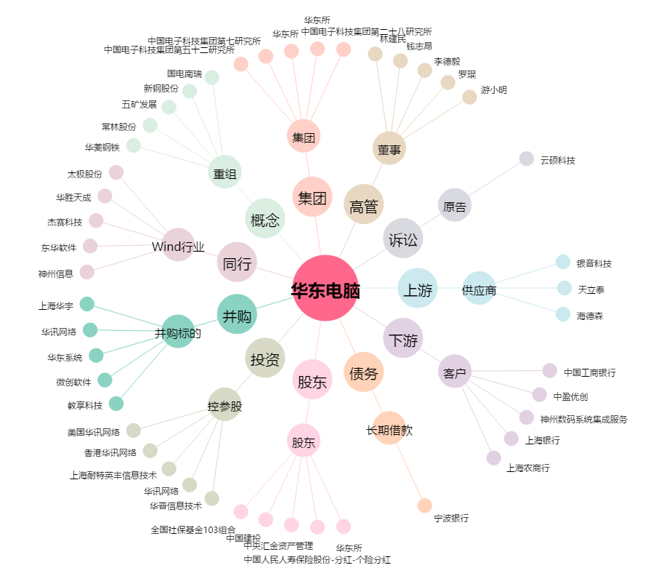
华东电脑[600850.SH] - 关系概览图

